Solicitud gráfica
 | Área: | Ciencias Naturales |  |  | Fecha:
 | Grado: | 11
 | Título del tema: | La química orgánica y el carbono |  |  | ¿Cuaderno de estudio o recurso? | Recurso
 | Editor: | Lyz Marcela Bernal Gómez |  |  | Motor del recurso | F1

 | Código guión o recurso: | CN_11_10_REC_70 | ← Para determinar este código, visite la hoja de Ayuda
 |  |  |  |  | ESPECIFICACIÓN DE ARCHIVOS A ENTREGAR
Núm. | Archivo Shutterstock o ruta en web | Imagen para: | Tipo | Formato | Nombre imagen SMALL | Tamaño imagen SMALL | Nombre imagen ZOOM | Tamaño imagen ZOOM | Descripción | Observaciones
IMG01 | Código Shutterstock 152409962. Ver descripción y observaciones | Recurso F1 | Ilustración |  | CN_11_10_REC_70_IMG01.jpg | 950 x 608 px |  |  |  | Realizar por favor los cambios en los textos que se encuentran en inglés como se deja en imagen guía. Cambiar: "Carbon"por "Carbono" ; "Atomic mass:12,011" por "Masa atómica: 12,011". "Electron configuration: 2, 4" por "Configuración electrónica: 2, 4
IMG02 | Código Shutterstock 195864344 | Recurso F1 | Fotografía |  | CN_11_10_REC_70_IMG02.jpg | 950 x 608 px |  |  | 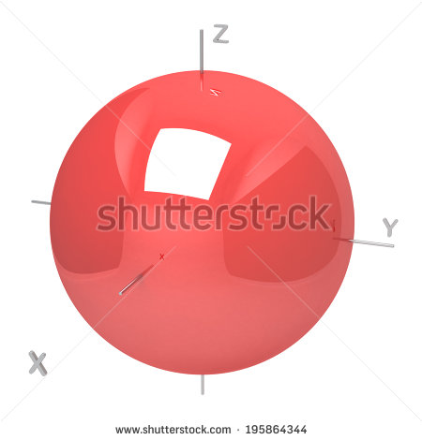
IMG03 | Código Shutterstock 195864413 | Recurso F1 | Fotografía |  | CN_11_10_REC_70_IMG03.jpg | 950 x 608 px |  |  | 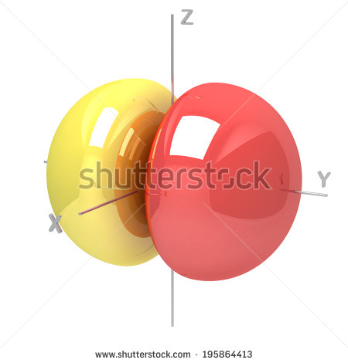
IMG04 | Ver descripción y observaciones | Recurso F1 | Ilustración |  | CN_11_10_REC_70_IMG04.jpg | 950 x 608 px |  |  | 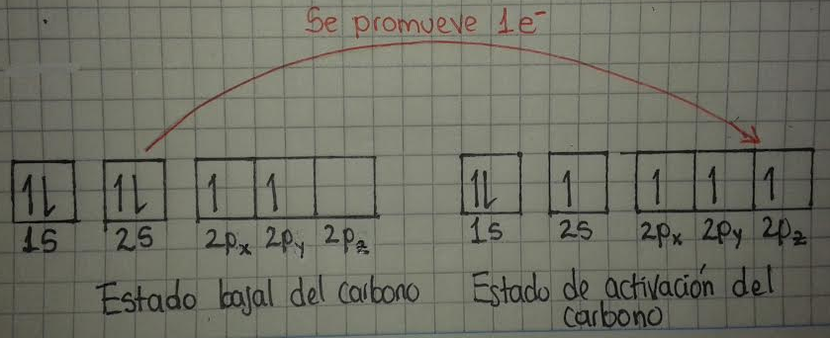 | Realizar ilustración como se deja en imagen guía. Las letras s y p son en misnúscula y en cursiva. Las letras x,y y z son subíndices y en cursiva
IMG05 | Ver descripción y observaciones | Recurso F1 | Ilustración |  | CN_11_10_REC_70_IMG05.jpg | 950 x 608 px |  |  | 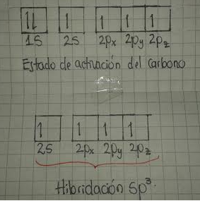 | Realizar ilustración como se deja en imagen guía. Las letras s y p son en misnúscula y en cursiva. Las letras x,y y z son subíndices y en cursiva. Tener en cuenta el texto "Hibridación sp3"
IMG6 | Código Shutterstock 210207223 | Recurso F1 | Fotografía |  | CN_11_10_REC_70_IMG6.jpg | 950 x 608 px |  |  | 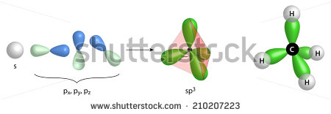
IMG07 | Ver descripción y observaciones | Recurso F1 | Ilustración |  | CN_11_10_REC_70_IMG07.jpg | 950 x 608 px |  |  | 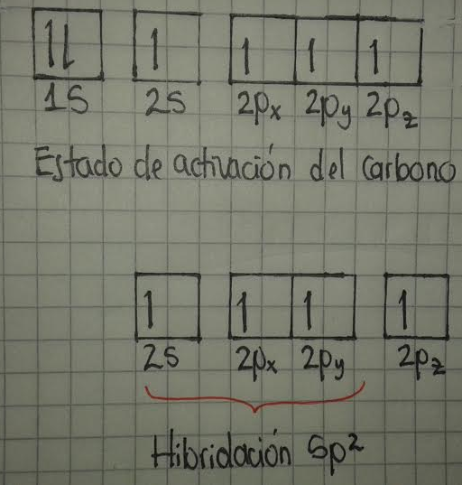 | Realizar ilustración como se deja en imagen guía. Las letras s y p son en misnúscula y en cursiva. Las letras x,y y z son subíndices y en cursiva. Tener en cuenta el texto "Hibridación sp2"
IMG08 | Código Shutterstock 224411434 | Recurso F1 | Fotografía |  | CN_11_10_REC_70_IMG08.jpg | 950 x 608 px |  |  | 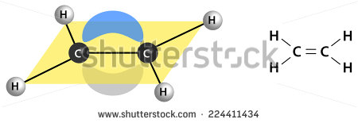
IMG09 | Ver descripción y observaciones | Recurso F1 | Ilustración |  | CN_11_10_REC_70_IMG09.jpg | 950 x 608 px |  |  | 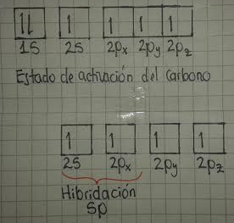 | Realizar ilustración como se deja en imagen guía. Las letras s y p son en misnúscula y en cursiva. Las letras x,y y z son subíndices y en cursiva. Tener en cuenta el texto "Hibridación sp"
IMG10 | Código Shutterstock 208096033 | Recurso F1 | Fotografía |  | CN_11_10_REC_70_IMG10.jpg | 950 x 608 px |  |  | 